INTRO


GUÍA
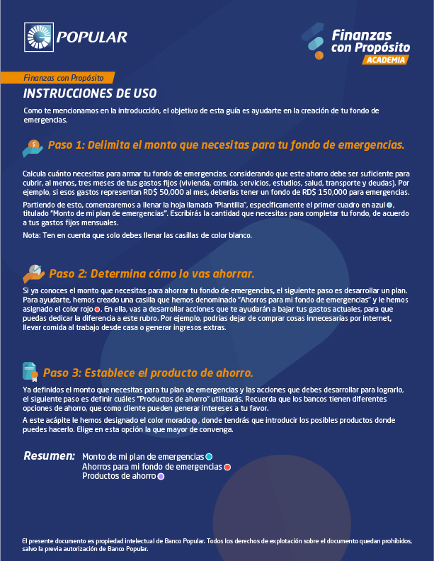


PLANTILLA

 |  | Ahorros para mi fondo de emergencias | Productos para construir mi fondo de emergencias
En esta sección vas a evaluar los diferentes productos de ahorro, su tasa de interés, el balance requerido para la apertura, el balance mínimo de la cuenta y los posibles cargos. De igual forma podrás ver en cuanto tiempo el producto te permite lograr tener tu fondo de emergencias.
 |  | Responde las siguientes preguntas para identificar dónde puedes reducir o eliminar gastos | Cuenta Fondo de Emergencia Popular
 |  |  | Cuenta Planner Popular
 |  | ¿Estoy gastando mucho en comida? ¿Podría reducir los almuerzos o cenas en restaurantes comiendo en casa? ¿Existe un supermercado que posea más ofertas o mejores precios? | Depósitos a Plazo Fijo (certificado)

 |  |  | Evalúa los productos

Ver la tasa actual del producto, que dependerá de las condiciones del mercado y del monto del ahorro definido.
 |  |  | Cuenta Fondo de Emergencia Popular
 |  |  | Ahorro a alcanzar | $-
Monto de mi plan de emergencias |  | ¿Cómo están mis gastos de gasolina y mantenimiento de vehículo? ¿Es necesario que vaya al trabajo en vehículo? ¿Sería rentable ir en transporte público? | Tasa de interés | 0%
 |  |  | Plazo en meses para alcanzar tu meta | 0
Gastos mensuales |  |  | Ahorro mensual requerido para alcanzar el fondo
Vivienda
Alquiler / Préstamos hipotecarios | $-
En el caso de que ya tengas un monto ahorrado, puedes colcoar ese valor en esta celda.
Mantenimiento | $- |  | Cuenta Planner Popular
Impuesto de la vivienda | $- |  | ¿Cuánto tienes actualmente? | $-
Ver la tasa actual del producto, que dependerá de las condiciones del mercado y del monto del ahorro definido.
Servicio doméstico | $- | ¿Estoy comprando cosas innecesarias? ¿Ropa? ¿Joyas ? ¿Adornos del hogar? | Ahorro mensual | $-
Energía eléctrica | $- |  | Tasa de interés | 0%
Gas | $- |  | Plazo en meses para alcanzar tu meta | 0
Agua | $- |  | Ahorro alcanzado | $-
Internet | $-
Teléfono / Cable | $-
Total vivienda | $- | ¿Realmente necesito todas las suscripciones en las que estoy inscrito? ¿Podría disminuir mis gatos en servicios de luz, teléfono, etc.? | Depósitos a plazo fijo (Certificados)
Alimentación |  |  | Monto a invertir | $-
Ver la tasa actual del producto, que dependerá de las condiciones del mercado y del monto del ahorro definido.
Supermercados | $- |  | Plazo (meses) | 0
Colmados | $- |  | Tasa de interés | 0.00%
Total de alimentación | $- |  | Interés obtenido | $-
Salud |  |  | Total acumulado | $-
Medicamentos | $- | ¿Puedo reducir mis gastos de recreación? ¿Pasatiempos? ¿Cine? ¿Vacaciones?
Consultas médicas | $-
Seguro de salud | $-
Sea cual sea el producto que hayas seleccionado, especifica en esta celda el ahorro mensual (recuerda sumarle los intereses mensuales obtenidos), para determinar en base a ese ahorro en cuantos meses podrás lograr construir tu fondo de emergencias mínimo y recomendado.
Total salud | $-
Transporte |  |  | Resultados ahorro
Gasolina | $-
Mantenimiento / Imprevistos | $- |  | Define tu ahorro mensual para crear el fondo de emergencias |  | $-
Seguro de vehículo | $-
Total transporte | $- |  | ¿En cuántos meses podrás tener tu fondo de emergencias mínimo? |  | 0
Personales y familiares
Dinero en efectivo | $- |  | ¿En cuántos meses podrás tener tu fondo de emergencias recomendado? |  | 0
Colegio o universidades | $-
Mascotas | $-
Total personales y familiares | $-
Recreación
Salidas de esparcimiento | $-
Los montos que se incluyen son en base a la cuota mensual de los préstamos activos, no al total de la deuda.
Total recreación | $-
Financieros / Deudas
Préstamo vehículo | $-
Préstamo personal | $-
Prestamista | $-
Tarjeta de crédito 1 | $-
Tarjeta de crédito 2 | $-
Total financieros / Deudas | $-
Esta celda contiene el fondo de emergencias mínimo que equivale a 3 meses de tus gastos fijos.
Total gastos mensuales | $-

Fondo de emergencias mínimo (3 meses) | $-
Fondo de emergencias recomendado (6 meses) | $-
En esta celda verás el fondo de emergencias recomendado, que equivale a 6 meses de tus gastos fijos.

